1、Javascript语言介绍
一、B/S结构程序运行机制
应用
服务器
IE
IE
解析HTML标签和JavaScript脚本
从服务器端下载含JavaScript的页面
返回响应
客户端请求含JS的页面
发送请求
1
用户输入
2
3
 |  |  |  |  |  |  | html | B/S: | B:Browser,浏览器 |  | C/S: | Client,客户端
 |  |  |  |  |  |  |  |  | S：Server，服务器 |  |  | Server，服务器
 |  |  |  |  |  |  |  |  | web应用程序，也就是网站，这样的程序都是B/S结构的程序 |  |  | QQ、财务软件、医疗软件

 |  |  |  |  |  |  |  | B/S: | 采用的是http协议，基于请求、相应模式 |  | 特点：速度快，安全
 |  |  |  |  |  |  |  |  |  |  | 维护不方便，需要每个客户端都需要安装和升级
 |  |  |  |  |  |  |  | http:是网络中的一种基础协议，超文本传输协议

 |  |  |  |  |  |  |  | 特点：程序便于维护，利于知识信息的传播
 |  |  |  |  |  |  |  | 速度较慢，不够安全

二、Javascript发展简介
 | JavaScript原名LiveScript，诞生于1995年，由网景（Netscape）公司发明，主要是解决服务端数据验证的问题

 |  |  | 原名LiveScript,改为Javascript是因为当时Java很火，为了推广而曾流量 |  |  |  |  |  |  | 弱客户端，富服务端
 |  |  |  |  |  |  |  |  |  | 富客户端，弱服务端
 |  |  | Javascript的功能：
 |  |  |  | 早期主要是为了客户端的数据验证
 |  |  |  | 后来Js的功能不断扩充，能够实现一些比较高级功能，比如查数据、Ajax、分页、DOM动态界面

三、Javascript的组成部分
 | 完整的JavaScript实现由三个部分组成
 |  | 1.核心（ECMAScript） |  |  | 欧洲计算机协会标准
 |  |  | 组成部分有：语法、类型、语句、关键字、保留字、操作符、对象等

 |  | 2.文档对象模型（DOM） |  |  |  | document object model
 |  |  | DOM把一份文档理解为一颗树（节点树），分别为parent（父节点）、child（子节点）、sibling（兄弟节点）
 |  |  | 能够对文档里面的节点进行增、删、修改、查询，使界面有动态效果

 |  | 3.浏览器对象模型（BOM） |  |  |  | browser object model
 |  |  | 它提供了很多对象(window、location、navigator等)，用于访问浏览器的功能
 |  |  | 能够访问和处理浏览器窗口的一些功能，比如弹出窗口、最大最小化、地址栏等

四、如何在html文档中使用Javascript语言
 |  | 通过html中的script标签，使编写的js代码运行在客户端浏览器中
 |  | 1、嵌入式
 |  |  | 将代码直接编写在script节点中,参考图A
 |  |  | 这种方式简单快捷。效率高
 |  | 2、外接式
 |  | script标签一般插入在html文档的head头部，也可以放在body中 | 使用<script>的src属性导入外部js文件，参考截图B
 |  |  | 优点：代码与html分离、便于维护、缓存

五、代码的注释
 | 为了便于代码的理解和交流，有时候需要对编写的代码进行注释
 | 1、单行注释
 | 以两个斜杠开头，写在当前代码的上一排
 |  | //学生的年龄
 |  | var stuAge=20;
 | 2、块级注释
 |  | 一个斜杠和一个星号(/*)开头，以一个星号和一个斜杠(*/)结尾如

六、 | 关键字和保留字
 | ECMAScript在定义语言规范的时候，使用了一些英文单词表示特殊的含义，
 | 我们在编码过程中，不得再次以这些单词作为变量名称
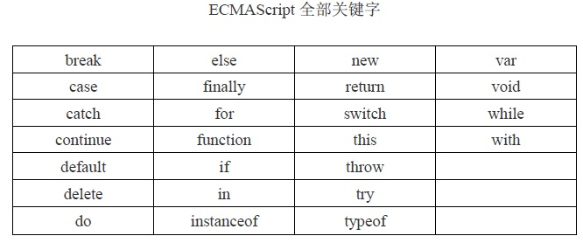
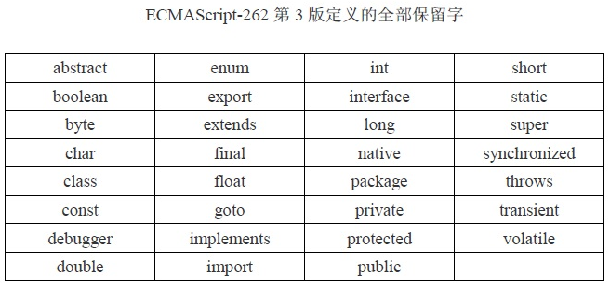

七、如何调试Javascript代码
 |  | 1、在代码中使用内置函数alert进行埋桩提示

 |  | 2、使用浏览器的调试功能

3、变量的定义与使用

对变量的一个比喻
 | 生活中有很多物品，不用的时候要保存到某个地方，需要用到的时候，能够到对应的地方
 | 把它拿出来使用

 | 程序主要就是跟各种数据打交道，那么各种数据我们要求需要用到的时候能够马上取来来进行调用
 | 不用的时候，能够保存在计算机内存的某个地方
 | 如何解决编程过程中数据的存储和使用？
 | 变量可以帮我们解决问题

一、变量的含义与作用

数学中的变量：
在数学中，我们经常会使用x、y、z等名称，来表示一些计算中需要使用到的数字，这在数学中称为变量
 |  | 三角型的三个边：
 |  |  | a=10 b=15 c=22

程序中的变量：
在Javascript中，我们也会给一些程序中需要使用到的数据一个名称，用这些名称来存储要使用到的数据
这些名称中存储的数据会随着程序运行而改变，因此也就称之为变量

变量的主要作用就是告诉计算机，分配一块内存区域并命名，给这个内存区域取的名字就是变量名，
通过变量名，程序可以对内存区域中的数据读取和保存

 |  |  |  |  |  |  |  | age:20

 |  |  |  | 3-304

二、变量的定义与赋值
在Javascript中，使用var关键字来定义一个变量
 | var 变量名称=要存储的数据
 | 例如： |  |  |  | 切记变量名称不得打引号
 |  | var age=20; |  |  | 变量的注意事项：
 |  | var stuName="张三"； |  |  |  | A：变量的格式
 |  | var bir = new Date(2019,2,25)； |  |  |  |  | var 变量名称[=值]
 |  | var isBoy=false; |  |  |  |  | var fang="民族大道锦绣龙城A-101"
 |  | 变量保存的值也可以是一个表达式运行的结果 |  |  |  |  | var fangmiao;
 |  | var myAge=age+10;
 |  | 上面age、stuName、bir、isBoy等就是变量名称， |  |  |  | B：变量只有先定义好之后才能使用
 |  | 在使用的时候就用来代指它所存储的值 |  |  |  |  | 先定义 再使用
 |  | 而且变量的名称不得使用引号引起来
 |  |  |  |  |  |  | 使用变量表示字符串的时候：
 | 变量在定义与赋值的时候，最好是一行定义一个变量，行末使用分号结尾 |  |  |  |  |  |  | 双引号里面不能包含双引号，否则里面的双引号要使用反斜杠进行转义
 | 也可以在一行定义多个变量，用逗号隔开，只能使用一个var |  |  |  |  |  |  | 单引号里面不能包含单引号，否则里面的单引号要使用反斜杠进行转义
 |  | var d=10,sex="aa",age=22;

三、变量的命名规则
 | 变量的命名最好遵循如下规则
 | 1、变量名称要能够表现出数据的含义或者用途

 | 2、变量名称只能以字母或者下划线开头，名称中不能有其他特殊字符（！？* - : ~等）

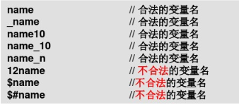
 | 3、名称中不得以数字开头，但是后面可以有数字

 | 4、变量的名称区分大小写
 |  | var age=20 与var aGe=20表示的是两个完全不同的变量

四、变量的作用域
 | 作用域就是指在变量的有效范围，在这个范围内可以使用定义好的变量
 | 作用域有全局和局部之分
 | 全局是指在程序代码的所有地方都可以使用这个变量
 | 局部是指在一定的范围内才能使用定义好的范围

 | 目前阶段，需要知道的局部范围就是指在当前{}范围，且在定义变量的地方之后，都可以使用定义的局部变量

总结及其课后练习
课程总结
一、Web应用程序的访问机制

二、Javascript的组成部分与相关应用

三、如何进行注释

四、常用的数据类型

五、如何定义与使用变量

六、数组的数量使用

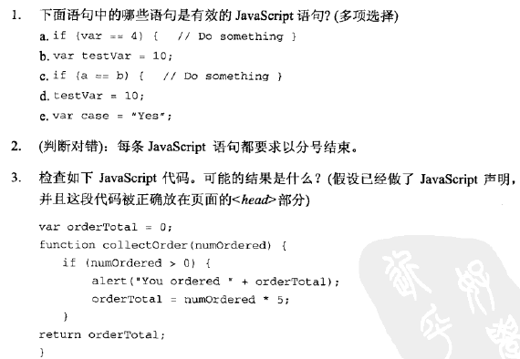
课后练习与要求：
 | 1、掌握Javascript的相关名词的概念，比如DOM、BOM、Http、HTML等

 | 2、掌握常用数据类型和分类

 | 3、了解变量的含义

 | 4、熟练掌握定义变量来表示生和中常用的数据

 | 5、熟练掌握各种运算符的使用

 | 6、完成右侧截图中的习题

 | 7、请定义一个数组，保存家庭成员的姓名，并获取第一个和最后一个同学的姓名

 | 8、定义一个数组，保存本组同学的年龄，求年龄合计值

 | 课堂练习：
 |  | 1、使用一个数组，用来保存你喜欢的女明星，至少5个

 |  | 2、在题1的基础上，把数组里面的最后一个女明星显示在界面

 |  | 3、把数组里面的第1个值修改为毛晓彤

参考截图
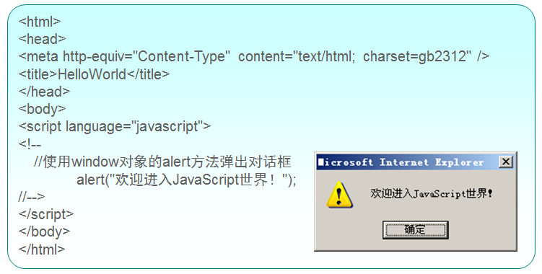
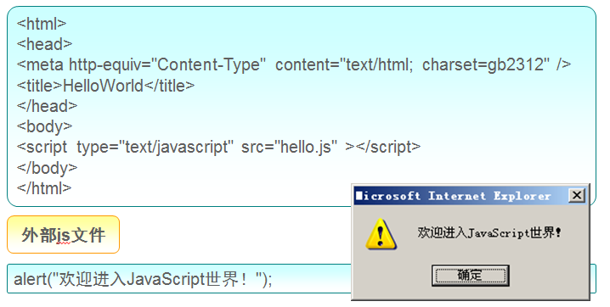

图A | 图B

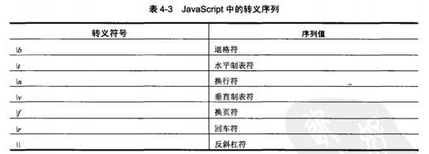

图C

Sheet1
 |  | 开发语言：
 |  |  | Javascript

 |  |  | C#

 |  |  | Java

 |  |  | Php

 |  |  | Python

 |  |  | C++

开发语言：就是由人来编写，由计算机进行编码并执行

 | 人：能够书写文字和符号
 |  | 汉语、英语、标点符号

 | 计算机：不懂人类的语言和符号，只懂0和1

引入一个问题：人如何通过一些语句和命令，让计算理解并执行
 | 普通人不懂使用0和1向计算机发出指令，计算机也不明白人类的语言和符号，为了计算机能够理解人类的目的和指令
 | 人类就发明了一些编程语言，比如Javascrip、C#、Java等，这些人类编写的代码，会经过一些工具，转换为计算机能够理解的由0和1组成的指令
 | 从而按照人类的意图去执行，为人类服务

编程语言大致可以分为两类
 | 解释型的编程语言：
 |  | 无需编译，由浏览器去解释并执行
 |  | javascript：

 | 编译型的编程语言：
 |  | C# |  | Php

 |  | Java
 |  |  |  | Python

 |  |  |  | C++

 |  | 不能直接执行，要由编译工具进行编译，转换为汇编语言，然后再执行

Web全栈开发：
 | 前台+后台组合开发模式

 |  |  |  |  |  |  | 每个月500块钱租的服务器

注册域名
 |  | 我的电脑

 |  |  |  |  |  |  | xiaomi
 |  |  |  |  |  | 只能传文件
 |  |  |  |  | ftp上传工具软件
 |  |  |  |  |  |  | 文件上传完毕

 |  |  |  |  | 与QQ是一样的

 |  |  |  |  | 可以聊天、可以传文件

 |  | 迅雷： | 是将服务器上的小电影下载到你的电脑，你可以XXX
 |  |  | 下载

 |  | ftp：上传

 |  |  | 讲你电脑上的小电影上传到服务器，与你全世界的小伙伴共享

A:熟悉B/S结构程序运行机制

B：掌握js的三大组成部分

C：掌握js的嵌入式和外接式

D：能够熟练使用各种数据类型来表示变量
 | 特别是带引号的字符串

E：理解null和undefined类型

F:会使用单行和多行注释
 |  |  |  |  | 1
 |  |  |  |  | 2
 |  |  |  |  | 8
 |  |  |  |  | 9
 |  |  |  |  | 10

